Find
淡江大學管理科學研究所*Vincent
長庚大學通識中心*Morgan
博碩文化*Herbert&Channel | 0 | 總長度
 | #VALUE! | [ 的位置
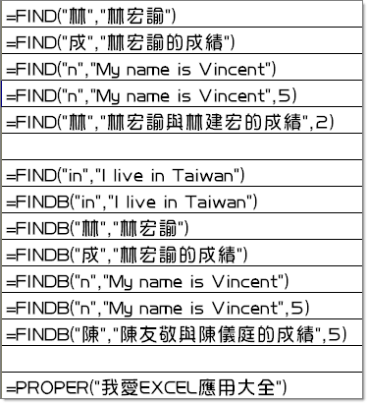
1 | #VALUE! | ] 的位置
5 | #VALUE! | 檔案名稱的長度
4
14 | #VALUE!
5

8
8
1
9
4
14
9

我愛excel應用大全

